DuDu_Colorful Collection
 |  |  |  |  |  | Nevatus DeGroup Co.
 |  |  |  |  |  | Эксклюзивный представитель DuDu Bags на территории России
 |  |  |  |  |  | Санкт-Петербург (812) 913-91-06 | Москва (926) 573-91-06
 |  |  |  |  |  | office@dudu-store.ru | www.dudu-store.ru

Артикул | Наименование | Фото | Цветовое сочетание | Оптовая цена* | Рекомендованная наценка | Рекомендованная цена в РФ | Примечание

534-1165 | Devon | Хит продаж | 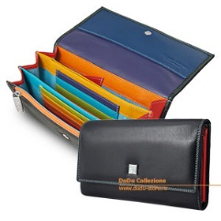 | Black Red Violet Blue Turquois Fuxia Yellow Brown Beige | 1,965.00р. | 100% | 3,930.00р. | В наличии на складе в России
534-1160 | Fiji | Хит продаж | 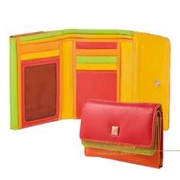 | Black Red Violet Blue Fuxia Brown Beige | 1,890.00р. | 100% | 3,780.00р. | В наличии на складе в России
534-1161 | Maldive | Хит продаж | 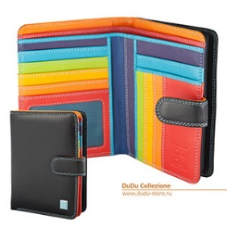 | Black Red Violet Blue Turquois Fuxia Yellow Brown Beige | 1,950.00р. | 100% | 3,900.00р. | В наличии на складе в России
534-276 | Mauritius | Хит продаж | 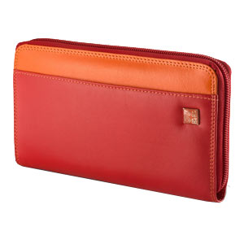 | Black Red Violet Blue Turquois Fuxia Yellow Brown Beige | 1,700.00р. | 100% | 3,400.00р. | В наличии на складе в России
534-216 | Flavio | Хит продаж | 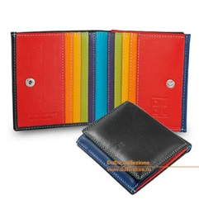 | Black Red Violet Blue Fuxia Brown | 1,285.00р. | 110% | 2,698.50р. | В наличии на складе в России
534-1164 | Baleari | Евровый кошелек | 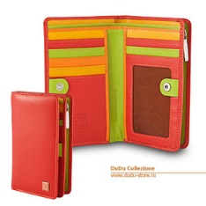 | Black Red Violet Blue Fuxia Brown | 1,640.00р. | 105% | 3,362.00р. | В наличии на складе в России
534-421 | Tullio | Хит продаж | 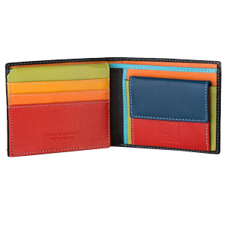 | Black Blue Brown | 1,180.00р. | 110% | 2,478.00р. | В наличии на складе в России
534-1167 | Hokkaido | Хит продаж | 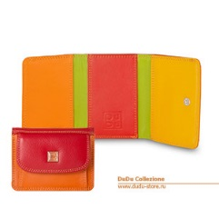 | Black Red Violet Blue Fuxia Brown | 1,200.00р. | 110% | 2,520.00р. | В наличии на складе в России
534-1182 | Timor | 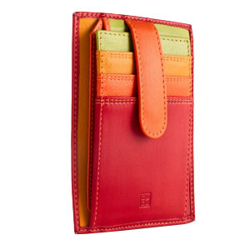 | Black Red Violet Blue Fuxia Brown | 1,100.00р. | 110% | 2,310.00р. | В наличии на складе в России
534-476 | Plinio | 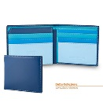 | Black Blue Brown | 1,055.00р. | 110% | 2,215.50р. | В наличии на складе в России
534-4714 | Tiberio | 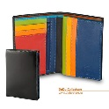 | Black Blue Brown | 1,150.00р. | 110% | 2,415.00р. | В наличии на складе в России
534-486 | Tahiti | Хит продаж | 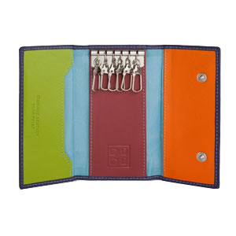 | Black Red Violet Blue Fuxia Brown | 765.00р. | 120% | 1,683.00р. | В наличии на складе в России
534-1166 | Cook | 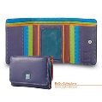 | Black Red Violet Blue Fuxia Brown | 1,770.00р. | 90% | 3,363.00р. | Временно снят с производства
534-1163 | Falkland | 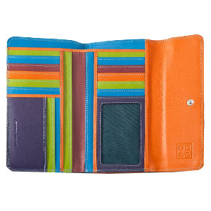 | Black Red Violet Blue Fuxia Yellow Brown | 2,260.00р. | 90% | 4,294.00р. | В наличии на складе в России
534-1175 | Madeira | 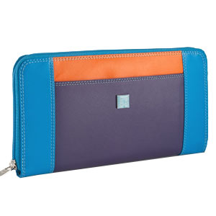 | Black Red Violet Blue Fuxia Brown | 1,920.00р. | 90% | 3,648.00р. | Временно снят с производства
534-1186 | Giava | 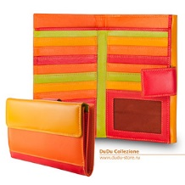 | Black Red Violet Blue Fuxia Brown | 2,400.00р. | 90% | 4,560.00р. | В наличии на складе в России
534-1180 | Chiloe | 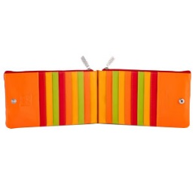 | Black Red Violet Blue Fuxia Brown | 1,595.00р. | 100% | 3,190.00р. | Под заказ
534-1196 | Turku | 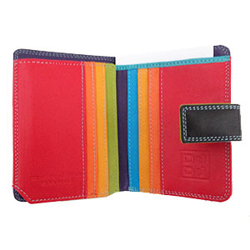 | Black Red Violet Blue Fuxia Brown | 1,145.00р. | 105% | 2,347.25р. | Под заказ
534-473 | Tazio | 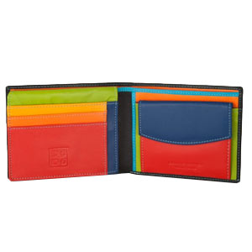 | Black Blue Brown | 1,205.00р. | 105% | 2,470.25р. | Под заказ
534-1168 | Boracay | 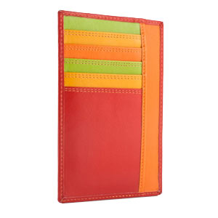 | Black Red Violet Blue Fuxia Brown | 935.00р. | 110% | 1,963.50р. | Под заказ
534-217 | Hawaii | 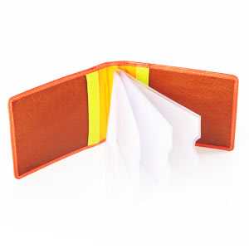 | Black Red Violet Blue Turquois Fuxia Yellow Brown Beige | 595.00р. | 110% | 1,249.50р. | Под заказ
534-574 | Bahamas | 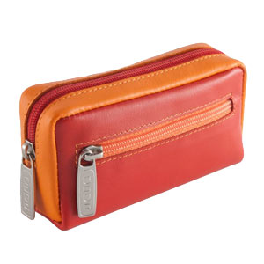 | Black Red Violet Blue Fuxia Brown | 775.00р. | 110% | 1,627.50р. | Ожидается
534-1187 | Capri | 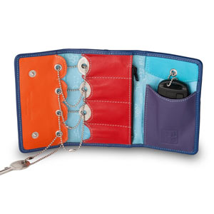 | Black Blue Brown | 1,020.00р. | 90% | 1,938.00р. | Под заказ
534-722 | Bioko | 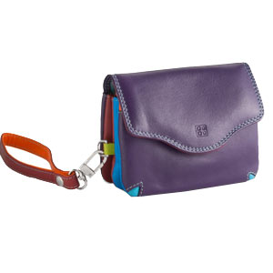 | Black Red Violet Blue Turquois Fuxia Yellow Brown Beige | 1,255.00р. | 90% | 2,384.50р. | Ожидается
534-755 | Elba | 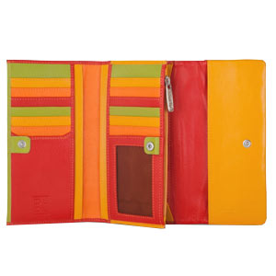 | Black Red Violet Blue Fuxia Brown | 2,255.00р. | 90% | 4,284.50р. | Под заказ
534-1162 | Canarie | 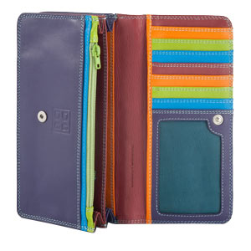 | Black Red Violet Blue Turquois Fuxia Yellow Brown | 1,950.00р. | 90% | 3,705.00р. | Под заказ
534-1191 | Hispani | 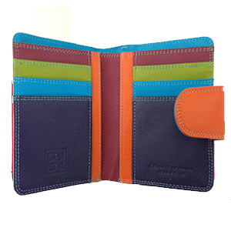 | Black Red Violet Fuxia Brown | 1,670.00р. | 90% | 3,173.00р. | Под заказ
534-1193 | Barbara | 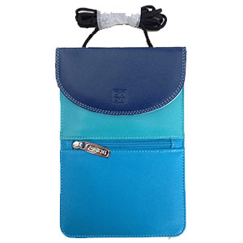 | Black Blue Fuxia Brown | 1,145.00р. | 100% | 2,290.00р. | Под заказ
534-1195 | Halmahera | 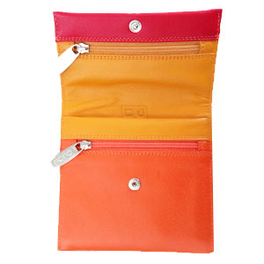 | Black Red Violet Blue Fuxia Brown | 1,110.00р. | 100% | 2,220.00р. | Под заказ
534-1188 | Pass | 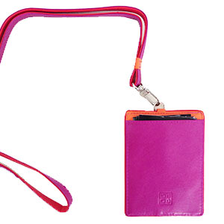 | Black Fuxia Brown | 915.00р. | 100% | 1,830.00р. | Под заказ
534-1197 | Petrol | 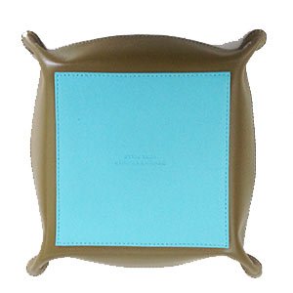 | Black Blue Brown Fuxia | 1,120.00р. | 120% | 2,464.00р. | В наличии на складе в России
534-1171 | Ines | 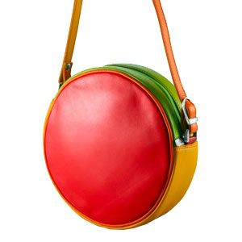 | Black Red Violet Blue Fuxia Brown | 2,580.00р. | 90% | 4,902.00р. | Под заказ
534-1038 | Tablet | 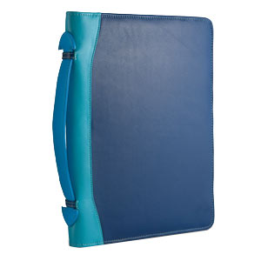 | Black Blue Brown | 2,830.00р. | 90% | 5,377.00р. | Под заказ
534-366 | Ellesmere | 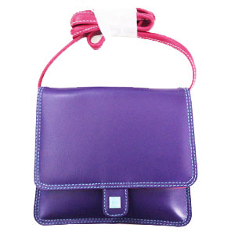 | Black Red Violet Blue Fuxia Brown | 2,830.00р. | 90% | 5,377.00р. | Под заказ
534-1178 | Flores | 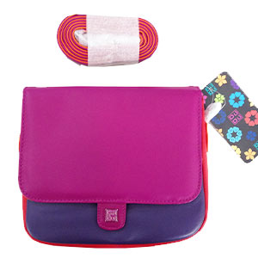 | Black Red Violet Blue Fuxia Brown | 2,875.00р. | 90% | 5,462.50р. | Под заказ
534-1198 | Skye | 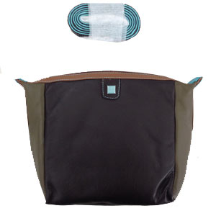 | Black Red Violet Blue Fuxia Brown | 3,040.00р. | 90% | 5,776.00р. | Под заказ
534-1199 | Togean | 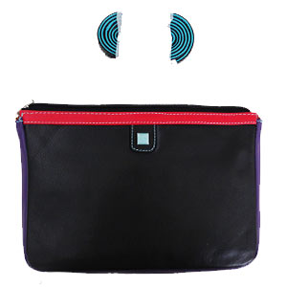 | Black Red Violet Blue Fuxia Brown | 2,905.00р. | 90% | 5,519.50р. | Под заказ

 |  |  |  |  |  |  | * В зависимости от сильного колебания курса евро оптовая цена может незначительно меняться.

